Джинсы
ООО "Дастин", т.8 985 078 25 40, e-mail: dustin.com@mail.ru
 |  | Мужские джинсы |  |  |  |  |  | Скидки!
Лицевая сторона | Обратная сторона | Артикул | Модель | Бренд | Цвет | Размер | Цена (руб.) | от 50 000 р. | от 100 000 р. | от 200 000 р. | от 30 шт. (руб.)
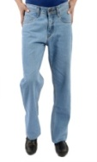 | 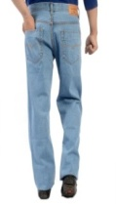 | DR-36 | Зауженные к низу брюки, завышенная талия | DUSTIN (Индия) | Голубой,черный | 30*40 | 960 | 941 | 912 | 884 | 700
 | 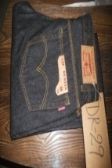 | DR-29 A | Зауженные к низу брюки, завышенная талия | DUSTIN (Индия) | Темно-серый | 30*38 | 960 | 941 | 912 | 884 | 700
 | 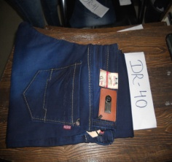 | DR-40 | Ровный крой брюк, завышенная талия | DUSTIN (Индия) | Черный, синий, серо-синий | 28*38 | 1650 | 1617 | 1568 | 1518 | 1350
 | 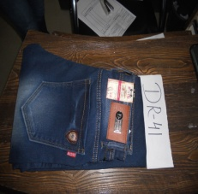 | DR-41 | Ровный крой брюк, завышенная талия | DUSTIN (Индия) | Серо-синий, черный, карбоновый | 30*38 | 1650 | 1617 | 1568 | 1518 | 1350
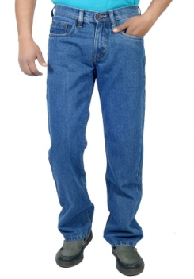 | 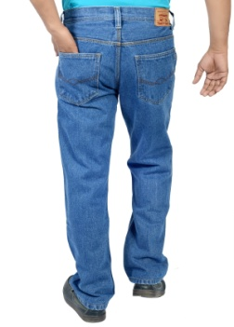 | DR-30 | Зауженные к низу брюки, завышенная талия | DUSTIN (Индия) | Светло-синий, темно-синий, синий | 30*40 | 960 | 941 | 912 | 884 | 700
 |  | DR-37 | Ровный крой брюк, завышенная талия | DUSTIN (Индия) | Светло-синий, темно-синий, синий | 30*40 | 960 | 941 | 912 | 884 | 700
 |  | DR-42 | Ровный крой брюк, завышенная талия | DUSTIN (Индия) | Светло-синий, темно-синий | 30*40 | 960 | 941 | 912 | 884 | 700
 | 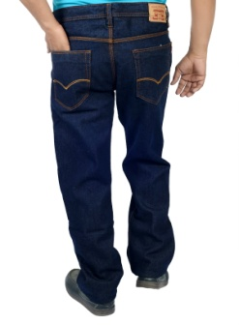 | DR-50 A | Ровный крой брюк, завышенная талия | DUSTIN (Индия) | Синий, светло-синий | 30*40 | 960 | 941 | 912 | 884 | 700
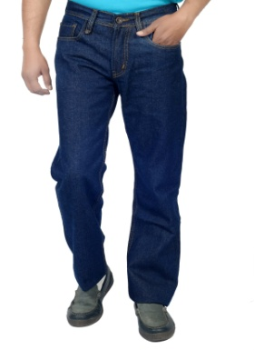 | 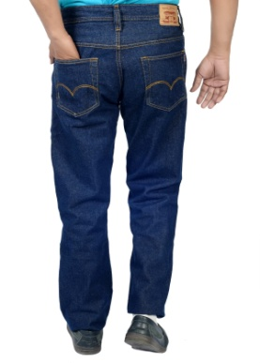 | DR-35 A | Ровный крой брюк, завышенная талия | DUSTIN (Индия) | Синий, светло-синий, темно-синий | 30*40 | 960 | 941 | 912 | 884 | 700
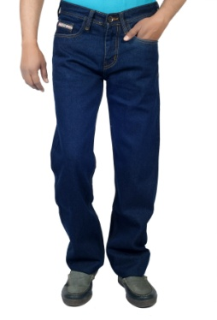 | 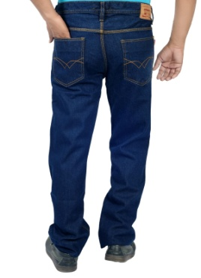 | DR-33 | Ровный крой брюк, завышенная талия | DUSTIN (Индия) | Голубой, темно-синий, светло-синий, карбоновый | 30*40 | 960 | 941 | 912 | 884 | 700
 | 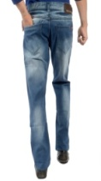 | DR-9 | Зауженные к низу брюки, завышенная талия | DUSTIN (Индия) | Серо-синий, синий, черный, карбоновый | 29*38 | 1240 | 1216 | 1178 | 1141 | 900
 |  | DR-8 | Зауженные к низу брюки, завышенная талия | DUSTIN (Индия) | Голубой, синий, серо-синий, черный, карбоновый | 29*38 | 1240 | 1216 | 1178 | 1141 | 900
 |  | DR-38 B | Ровный крой брюк, завышенная талия | DUSTIN (Индия) | Темно-синий, светло-синий | 30*38 | 1240 | 1216 | 1178 | 1141 | 900
 |  | DR-31 A | Зауженные к низу брюки, завышенная талия | DUSTIN (Индия) | Темно-синий, светло-синий | 29*36 | 1240 | 1216 | 1178 | 1141 | 900
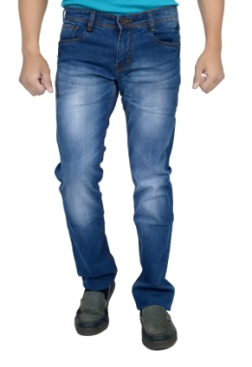 | 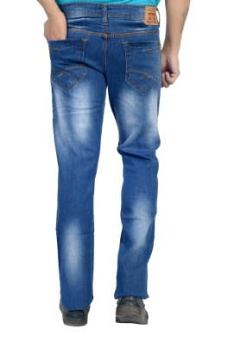 | DR-39 A | Ровный крой брюк, завышенная талия | DUSTIN (Индия) | Синий, светло-синий, темно-синий | 30*38 | 1240 | 1216 | 1178 | 1141 | 900
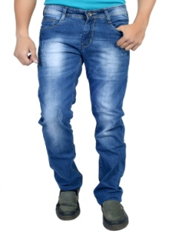 |  | DR-39 B | Ровный крой брюк, завышенная талия | DUSTIN (Индия) | Синий, светло- синий | 30*38 | 1240 | 1216 | 1178 | 1141 | 900
 |  | DR-34 | Ровный крой брюк, завышенная талия | DUSTIN (Индия) | Синий, темно-синий | 30*38 | 1240 | 1216 | 1178 | 1141 | 900
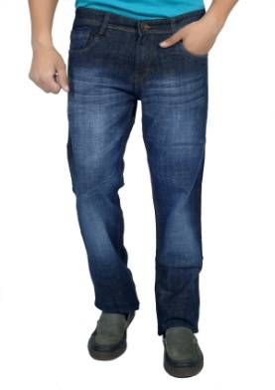 | 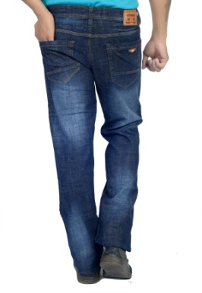 | DR-34 C | Ровный крой брюк, завышенная талия | DUSTIN (Индия) | Синий, темно-синий | 30*38 | 1240 | 1216 | 1178 | 1141 | 900
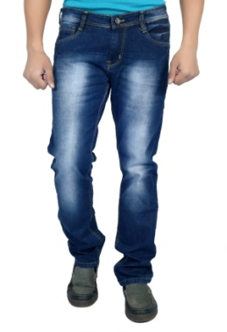 | 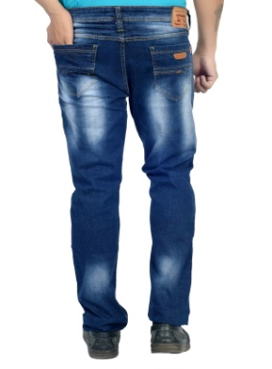 | DR-38 A | Ровный крой брюк, завышенная талия | DUSTIN (Индия) | Синий, светло-синий, темно-синий | 30*38 | 1240 | 1216 | 1178 | 1141 | 900
 |  | DR-35 | Ровный крой брюк, завышенная талия | DUSTIN (Индия) | Светло-синий, темно-синий | 29*38 | 1240 | 1216 | 1178 | 1141 | 900
 |  | DR-25 | Зауженные к низу брюки, завышенная талия | DUSTIN (Индия) | Черный, серо-синий, голубой | 29*38 | 1170 | 1147 | 1112 | 1077 | 900

Джинсы2
ООО "Дастин", т.8 985 078 25 40,e-mail: dustin.com@mail.ru
Мужские джинсы |  |  |  |  |  |  | Скидки!
Артикул | Фото | Модель | Бренд | Цвет | Размер | Цена (руб.) | от 50 000 р. | от 100 000 р. | от 200 000 р. | от 30 шт.(руб.)
RNG-6 |  | Джинсы-стрейч, средняя посадка | DUSTIN (Индия) | Черный | 30*38 | 1400 | 1372 | 1330 | 1288 | 1100
RNG-5 |  | Джинсы-стрейч,средняя посадка | DUSTIN (Индия) | Серый | 30*38 | 1400 | 1372 | 1330 | 1288 | 1100
M-4 |  | Джинсы - не стрейчевые, средняя посадка | DUSTIN (Индия) | Серый, черный, синий | 30*38 | 930 | 912 | 884 | 856 | 700
M-3 |  | Джинсы - не стрейчевые, средняя посадка | DUSTIN (Индия) | Серый, черный, синий | 30*38 | 930 | 912 | 884 | 856 | 700
M-2 |  | Джинсы - не стрейчевые, средняя посадка | DUSTIN (Индия) | Серый, черный, синий | 30*38 | 930 | 912 | 884 | 856 | 700
M-1 |  | Джинсы - не стрейчевые, средняя посадка | DUSTIN (Индия) | Серый, черный, синий | 30*38 | 930 | 912 | 884 | 856 | 700
RNG-1 |  | Джинсы-стрейч, средняя посадка | DUSTIN (Индия) | Синий, серо-синий, серый, черный | 30*38 | 1580 | 1549 | 1501 | 1454 | 1250
M-6 |  | Джинсы - не стрейчевые, средняя посадка | DUSTIN (Индия) | Серый, черный, синий, темно-синий | 30*38 | 930 | 912 | 884 | 856 | 700
M-5 |  | Джинсы - не стрейчевые, средняя посадка | DUSTIN (Индия) | Серый, черный, синий, темно-синий | 30*38 | 930 | 912 | 884 | 856 | 700
RNG-7 |  | Джинсы-стрейч, средняя посадка | DUSTIN (Индия) | Серый, синий, серо-синий, голубой | 30*38 | 1580 | 1549 | 1501 | 1454 | 1250
RNG-3 |  | Джинсы-стрейч, средняя посадка | DUSTIN (Индия) | Черный, синий, карбоновый | 30*38 | 1580 | 1549 | 1501 | 1454 | 1250
RNG-8 | 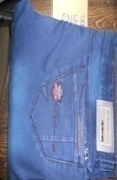 | Джинсы-стрейч,средняя посадка | B4U (Индия) | Черный, синий, серо-синий, оливковый | 30*38 | 1580 | 1549 | 1501 | 1454 | 1250
RNG-4 | 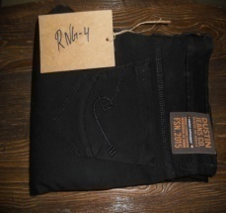 | Джинсы-стрейч,средняя посадка | DUSTIN (Индия) | Черный | 30*38 | 1400 | 1372 | 1330 | 1288 | 1100
DN-125 | 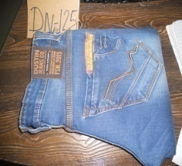 | Джинсы-стрейч, средняя посадка | DUSTIN (Индия) | Синий, серо-синий, черный | 28*38 | 1939 | 1901 | 1843 | 1784 | 1500
DN-117 A |  | Джинсы-стрейч, заниженная посадка | DUSTIN (Индия) | Серо-синий, черный | 28*38 | 950 | 931 | 903 | 874 | 700
DN-117 B | 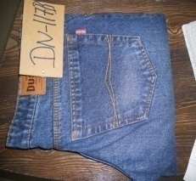 | Джинсы-стрейч, заниженная посадка | DUSTIN (Индия) | Серо-синий, черный | 28*38 | 950 | 931 | 903 | 874 | 700
M-7 |  | Джинсы - не стрейчевые, средняя посадка | DUSTIN (Индия) | Синий, темно-синий, серый, черный | 30*38 | 930 | 912 | 884 | 856 | 700
RNG-10 |  | Джинсы-стрейч,средняя посадка | DUSTIN (Индия) | Серо-синий, черный | 36*44 | 1580 | 1549 | 1501 | 1454 | 1250
RNG-11 |  | Джинсы-стрейч,средняя посадка | DUSTIN (Индия) | Черный, серо-синий, карбоновый | 36*44 | 1580 | 1549 | 1501 | 1454 | 1250
RNG-12 |  | Джинсы-стрейч,средняя посадка | DUSTIN (Индия) | Синий, оливковый, черный | 36*44 | 1600 | 1568 | 1520 | 1472 | 1250
M-8 |  | Джинсы - не стрейчевые, средняя посадка | DUSTIN (Индия) | Серый, черный, синий, темно-синий | 30*38 | 930 | 912 | 884 | 856 | 700
M-7 |  | Джинсы - не стрейчевые, средняя посадка | DUSTIN (Индия) | Серый, черный,синий,темно-синий | 30*38 | 930 | 912 | 884 | 856 | 700
DN-124 |  | Джинсы-стрейч, средняя посадка | DUSTIN (Индия) | Синий, темно-синий, голубой | 30*36 | 1390 | 1363 | 1321 | 1279 | 1100
DN-133 |  | Джинсы-стрейч, средняя посадка | DUSTIN (индия) | Синий, темно-синий, голубой | 30*36 | 1400 | 1372 | 1330 | 1288 | 1100
M-9 |  | Джинсы - не стрейчевые, средняя посадка | DUSTIN (Индия) | Серый, черный, синий, темно-синий | 36*44 | 960 | 947 | 918 | 889 | 700

Джинсы3
ООО "Дастин", т.8 985 078 25 40, e-mail:dustin.com@mail.ru
Джинсы мужские |  |  |  |  |  |  | Скидки!
Артикул | Фото | Модель | Бренд | Цвет | Размер | Цена (руб.) | от 50 000 р. | от 100 000 р. | от 200 000 р. | от 30 шт.
M-10 | 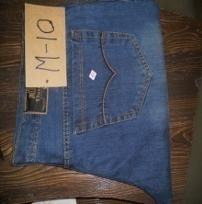 | Джинсы - не стрейчевые, средняя посадка | DUSTIN (Индия) | Серый, черный, синий, темно-синий | 36*44 | 950 | 931 | 903 | 874 | 700
M-11 | 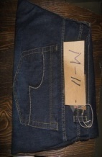 | Джинсы - не стрейчевые, средняя посадка | DUSTIN (Индия) | Серый, черный, синий, темно-синий | ' '' | 950 | 931 | 903 | 874 | 700
M-12 | 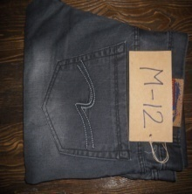 " | Джинсы - не стрейчевые, средняя посадка | DUSTIN (Индия) | Серый, черный, синий, темно-синий | 28*38 | 950 | 931 | 903 | 874 | 700
M-13 | 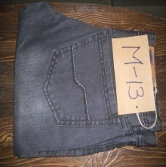 | Джинсы - не стрейчевые, средняя посадка | DUSTIN (Индия) | Серый, черный, синий, темно-синий | 28*38 | 950 | 931 | 903 | 874 | 700
M-13 | 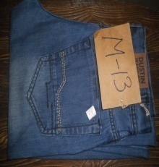 | Джинсы - не стрейчевые, средняя посадка | DUSTIN (Индия) | Серый, черный, синий, темно-синий | ' '' | 950 | 931 | 903 | 874 | 700
M-14 | 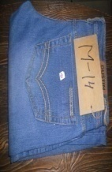 | Джинсы-стрейч, средняя посадка | DUSTIN (Индия) | Синий, темно-синий, голубой | 28*38 | 1170 | 1147 | 1112 | 1077 | 900
M-15 |  | Джинсы-стрейч, средняя посадка | DUSTIN (Индия) | Коричневый, синий, темно-синий, карбоновый | 28*38 | 1170 | 1147 | 1112 | 1077 | 900
M-18 |  | Джинсы-стрейч, средняя посадка | DUSTIN (Индия) | Коричневый | ' '' | 1170 | 1147 | 1112 | 1077 | 900
DN-146 |  | Джинсы-стрейч, средняя посадка | DUSTIN (Индия) | Микс |  | 1250 | 1225 | 1188 | 1150 | 950
DN-119 |  | Джинсы-стрейч, средняя посадка | DUSTIN (Индия) | Микс |  | 1390 | 1363 | 1321 | 1279 | 1050
DN-126 |  | Джинсы-стрейч, средняя посадка | DUSTIN (Индия) | Микс |  | 1360 | 1333 | 1292 | 1252 | 1050
RNG-2 |  | Джинсы-стрейч, средняя посадка | DUSTIN (Индия) | Микс |  | 1550 | 1519 | 1473 | 1426 | 1275
DN-110 |  | Джинсы-стрейч, средняя посадка | DUSTIN (Индия) | Микс |  | 1530 | 1500 | 1454 | 1408 | 1275
DN-123 |  | Джинсы-стрейч, средняя посадка | DUSTIN (Индия) | Микс |  | 1360 | 1333 | 1292 | 1252 | 1050
RNG-9 |  | Джинсы-стрейч, средняя посадка | DUSTIN (Индия) | Микс |  | 1550 | 1519 | 1473 | 1426 | 1275
M-16 |  | Джинсы-стрейч, средняя посадка | DUSTIN (Индия) | Синий, темно-синий, коричневый, карбоновый | 28*38 | 1170 | 1147 | 1112 | 1077 | 900
M-17 |  | Джинсы-стрейч, средняя посадка | DUSTIN (Индия) | Синий, темно-синий, коричневый, карбоновый | 28*38 | 1170 | 1147 | 1112 | 1077 | 900
M-18 |  | Джинсы-стрейч, средняя посадка | DUSTIN (Индия) | Синий, темно-синий, коричневый, карбоновый | 28*38 | 1170 | 1147 | 1112 | 1077 | 900
DN-138 |  | Джинсы-стрейч, средняя посадка | DUSTIN (Индия) | Синий, темно-серый, оливковый, черный | 28*38 | 1400 | 1372 | 1330 | 1288 | 1125
DN-145 |  | Джинсы-стрейч, средняя посадка | DUSTIN (Индия) | Синий, сине-серый, черный | 28*38 | 1250 | 1225 | 1188 | 1150 | 900
RNG-9 |  | Джинсы-стрейч, средняя посадка | DUSTIN (Индия) | Синий, светло-серый, карбоновый | 30*38 | 1550 | 1519 | 1473 | 1426 | 1275
DN-121 |  | Джинсы-стрейч, средняя посадка | DUSTIN (Индия) | Синий, голубой, коричневый | 28*38 | 1580 | 1549 | 1501 | 1454 | 1275
DN-118 |  | Джинсы-стрейч, средняя посадка | DUSTIN (Индия) | Синий, черный, карбоновый | 28*38 | 1390 | 1363 | 1321 | 1279 | 1050
DN-134 |  | Джинсы-стрейч, средняя посадка | DUSTIN (Индия) | Синий, темно-синий, карбоновый | 30*36 | 1430 | 1402 | 1359 | 1316 | 1125
DN-120 |  | Джинсы-стрейч, средняя посадка | DUSTIN (Индия) | Синий, черный, карбоновый | 28*38 | 1580 | 1549 | 1501 | 1454 | 1275
DN-137 |  | Джинсы-стрейч, средняя посадка | DUSTIN (Индия) | Синий, сине-серый, черный, карбоновый | 28*38 | 1340 | 1314 | 1273 | 1233 | 1050
DN-122 |  | Джинсы-стрейч, средняя посадка | DUSTIN (Индия) | Синий, светло-зеленый,голубой | 28*38 | 1580 | 1549 | 1501 | 1454 | 1275
DN-127 |  | Джинсы-стрейч, средняя посадка | DUSTIN (Индия) | Синий, темно-синий, голубой | 30*36 | 1360 | 1333 | 1292 | 1252 | 1050
RNG-2 |  | Джинсы-стрейч, средняя посадка | DUSTIN (Индия) | Синий, голубой, карбоновый | 28*38 | 1550 | 1519 | 1473 | 1426 | 1275
DN-135 |  | Джинсы-стрейч, средняя посадка | DUSTIN (Индия) | Синий, темно-синий, голубой | 30*36 | 1430 | 1402 | 1359 | 1316 | 1125

